Chi tiết địa chất
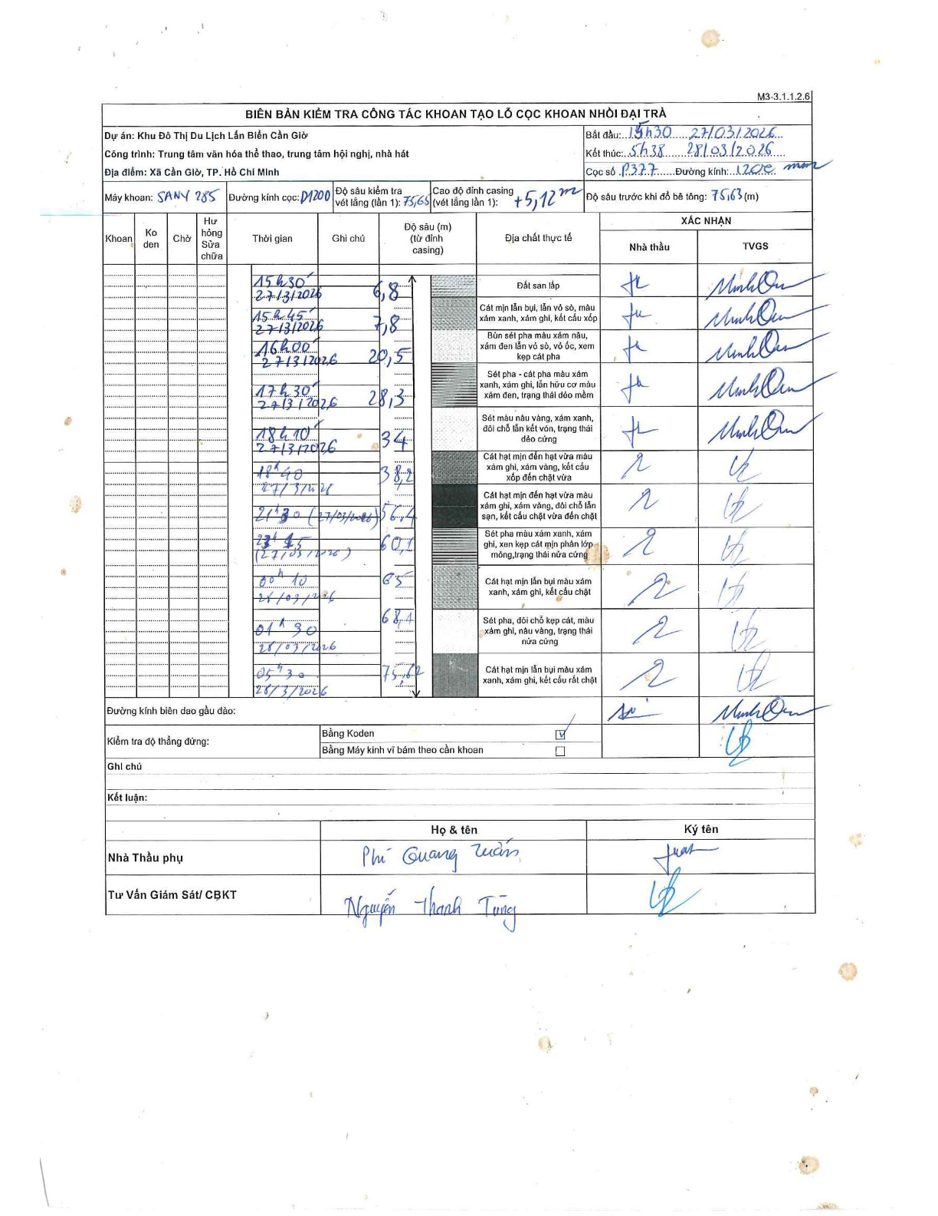
Dự án | Cần Giờ
Hạng mục | Trung tâm văn hóa thể thao, trung tâm hội nghị, nhà hát
Tên bộ phận | Đại trà
Số hiệu cọc | P377-SA
Tên Máy khoan | SGCT-KCN0001
Đường kính | D1200
Bắt đầu thi công | 19:30 27/03/2026
Kết thúc thi công | 05:38 28/03/2026

Địa chất TT | Đường kính | Mô tả lớp thiết kế | Từ (h) | Đến (h) | Cao độ từ | Cao độ đến | T.Gian (h) | Dài (m) | V (m/h) | Ghi chú
Đất san lấp | D1200 | Đất san lấp | 15:00 27/03/2026 | 15:30 27/03/2026 | -5.12 | -6.8 | 0.5 | 1.68 | 3.36 | Chiều dài lớp tính toán từ đỉnh casing
2 | D1200 | Cát mịn lẫn bụi, lẫn vỏ sò, màu xám xanh, xám ghi, kết cấu xốp | 15:30 27/03/2026 | 15:45 27/03/2026 | -6.8 | -7.8 | 0.25 | 1 | 4
3 | D1200 | Bùn sét pha màu xám nâu, xám đen lẫn vỏ sò, vỏ ốc, xem kẹp cát pha | 15:45 27/03/2026 | 16:00 27/03/2026 | -7.8 | -20.5 | 0.25 | 12.7 | 50.8
4 | D1200 | Sét pha - cát pha màu xám xanh, xám ghi, lẫn hữu cơ màu xám đen, trạng thái dẻo mềm | 16:00 27/03/2026 | 17:30 27/03/2026 | -20.5 | -28.3 | 1.5 | 7.8 | 5.2
5 | D1200 | Sét màu nâu vàng, xám xanh, đôi chỗ lẫn kết vón, trạng thái dẻo cứng | 17:30 27/03/2026 | 18:10 27/03/2026 | -28.3 | -34 | 0.67 | 5.7 | 8.55
6 | D1200 | Cát hạt mịn đến hạt vừa màu xám ghi, xám vàng, kết cấu xốp đến chặt vừa | 18:10 27/03/2026 | 18:40 27/03/2026 | -34 | -38.2 | 0.5 | 4.2 | 8.4
7 | D1200 | Cát hạt mịn đến hạt vừa màu xám ghi, xám vàng, đôi chỗ lẫn sạn, kết cấu chặt vừa đến chặt | 18:40 27/03/2026 | 21:30 27/03/2026 | -38.2 | -56.4 | 2.83 | 18.2 | 6.42
8 | D1200 | Sét pha màu xám xanh, xám ghi, xen kẹp cát mịn phân lớp mỏng, trạng thái nửa cứng | 21:30 27/03/2026 | 23:45 27/03/2026 | -56.4 | -60.1 | 2.25 | 3.7 | 1.64
9 | D1200 | Cát hạt mịn lẫn bụi màu xám xanh, xám ghi, kết cấu chặt | 23:45 28/03/2026 | 00:10 28/03/2026 | -60.1 | -63 | 0.42 | 2.9 | 6.96
10 | D1200 | Sét pha, đôi chỗ kẹp cát, màu xám ghi, nâu vàng, trạng thái nửa cứng | 00:10 28/03/2026 | 01:30 28/03/2026 | -63 | -68.4 | 1.33 | 5.4 | 4.05
11 | D1200 | Cát hạt mịn lẫn bụi màu xám xanh, xám ghi, kết cấu rất chặt | 01:30 28/03/2026 | 05:30 28/03/2026 | -68.4 | -75.65 | 4 | 7.25 | 1.81

ẢNH BIÊN BẢN GỐC

